JADUAL 2
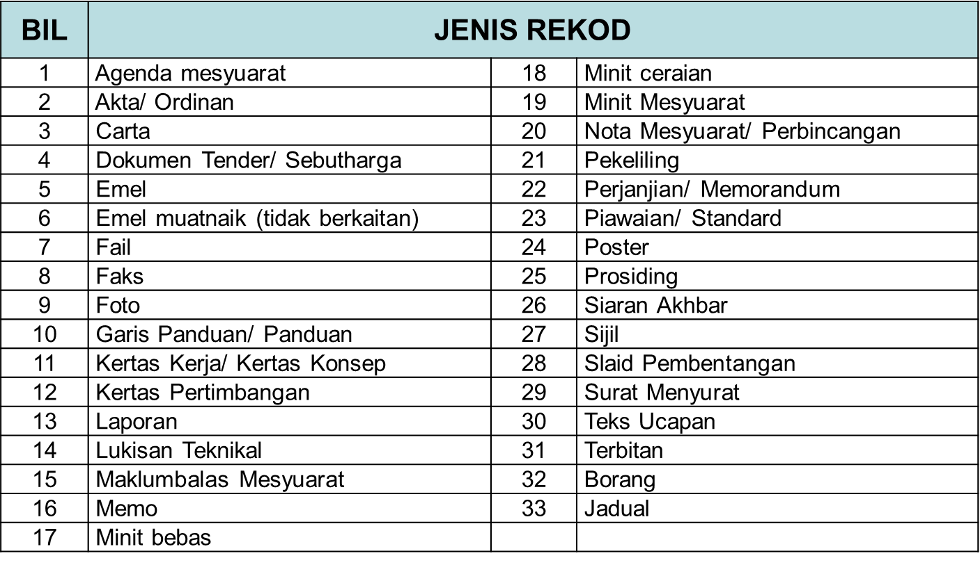
Jadual 2: Klasifikasi Data/Maklumat
Klasifikasi | Keterangan | Contoh (Merujuk Arahan Keselamatan pindaan 2019)
Rahsia Besar | Dokumen, maklumat dan bahan rasmi jika didedahkan tanpa kebenaran akan menyebabkan kerosakan yang amat besar kepada negara. | Maklumat rasmi yang diwujudkan, digunakan, diterima atau dikeluarkan secara rasmi oleh mana-mana agensi Kerajaan semasa menjalankan urusan rasmi. Ia juga merupakan rekod awam yang tertakluk di bawah peraturan-peraturan Arkib Negara. Berikut adalah beberapa contoh bagi maklumat rasmi kerajaan: a. Kewangan; b. Perubatan; c. Kesihatan; d. Akademik; e. Percukaian; f. Perjanjian/Kontrak; g. Data Kajian; dan h. Pengenalan Peribadi (PII atau Personally Identifiable Information). * Maklumat Rasmi seperti di atas juga boleh menjadi rahsia rasmi sekiranya pemula (pemilik data) membuat tafsiran risiko yang sepadan dengan salah satu peringkat keselamatan rahsia rasmi yang dimaksudkan. ** Maklumat elektronik atau maya hendaklah diklasfikasikan setara dengan maklumat yang disimpan secara fizikal. Sekiranya maklumat fizikal adalah "SULIT" dan disimpan dalam fail berwarna hijau maka maklumat elektronik atau maya secara automatik perlulah berklasifikasi "SULIT" juga serta mempunyai tanda "SULIT" yang diperlukan dalam sistem.
Rahsia | Dokumen, maklumat dan bahan rasmi jika didedahkan tanpa kebenaran akan membahayakan keselamatan negara, menyebabkan kerosakan besar kepada kepentingan dan martabat Malaysia atau memberi keuntungan besar kepada sesebuah kuasa asing.
Sulit | Dokumen rasmi atau maklumat rasmi yang boleh membahayakan keselamatan negara, kerosakan besar kepada kepentingan dan martabat negara atau memberi keuntungan besar kepada negara asing.
Terhad | Dokumen, maklumat dan bahan rasmi selain daripada yang diperingkatkan Rahsia Besar, Rahsia atau Sulit tetapi berkehendakan juga diberi satu tahap perlindungan keselamatan.
Terbuka | Maklumat rasmi yang telah dibuat saringan dan pengesahan di peringkat pemula data untuk bebas digunakan, dikongsi serta digunakan semula oleh orang awam, agensi Kerajaan dan organisasi swasta untuk pelbagai tujuan. | Maklumat yang penting dan tepat seperti: 1. Statistik Covid 2. Ramalan Kaji Cuaca 3. Harga Minyak 4. Kenyataan Media 5. Dokumen yang boleh diarkibkan dalam sesuatu tempoh yang lama 6. Maklumat yang melibatkan kepentingan awam (maklumat terkini) 7. Maklumat yang berubah-ubah berdasarkan tempoh dan masa

